John Deere
Modello: John Deere Serie 6r

REQUIREMENTS | PESO | Punteggio | PunteggioxPeso | Note
Visibilità poco ostruita | 0.086021505376 | 4 | 0.3440860215 | L'unica parte ostruita è quella in cui è posizionato lo schermo
Usabilità con guanti | 0.064516129032 | 2 | 0.1290322581 | Molti tasti, sopratutti quelli sulle cloche sono piccolo e ravvicinati.
Schermo poco ingombrante | 0.075268817204 | 4 | 0.3010752688 | 10 pollici e touchscreen
Leggibilità | 0.064516129032 | 4 | 0.2580645161 | Contrasto elevato e luminosità regolabile in due profili (day and night) che si attivano insieme ai fari (come nelle auto)
- | 0.05376344086 | 5 | 0.2688172043 | Totalmente affidabile per l'ambiente in cui opera
Visibilità in tutte le direzioni | 0.086021505376 | 3 | 0.2580645161 | Essendo fissato al lato del trattore permette la visione dei dato solo mentre si guarda in avanti
Assistenza nelle modalità di guida | 0.05376344086 | 4 | 0.2150537634 | Integrazione di sistemi per la guida autonoma grazie all'uso del gps
Avvisi anomalie (del sistema o esterne) | 0.05376344086 | 4 | 0.2150537634 | Possibilità sia di avvisi visivi che sonori grazie alle casse integrate nel display
Feedback al touchscreen | 0.032258064516 | 2 | 0.06451612903 | Solo di carattere visivo
Migliorare velocità manutenzione e controllo veicolo | 0.043010752688 | 4 | 0.1720430108 | App dedicata per monitoraggio
Impostazione rapida automatica per i tipi di terreno e funzioni | 0.032258064516 | 3 | 0.09677419355 | Presente solo funzioni per la guida autonoma di macchina ed attrezzi fino ad una configurazione ultimate che effettua anche le sterzate
Interfaccia multilingua | 0.05376344086 | 5 | 0.2688172043 | Ovviamente presente e configurabile in fase di avvvio della macchina
Assistenza rapida | 0.043010752688 | 3 | 0.1290322581 | Nessun tasto dedicato in macchina ma possibilità di contatto tramite app
Semplicità di uitlizzo | 0.086021505376 | 3 | 0.2580645161 | L'interfaccia è semplice ed intuitiva ma necessità di un'addestramento specifico per essere sfruttata al meglio
Statistiche ed informazioni tramite app | 0.043010752688 | 4 | 0.1720430108 | Integrazione con l'app proprietaria "Operations Center" che permetti il monitoraggio, la condivisione di dati e la richiesta di supporto
segnalazioni da sensori esterni | 0.05376344086 | 3 | 0.1612903226 | Possibilità di integrazione di un sistema di guida assistita in linea retta (AutoTrac)
Stabilità dello schermo | 0.075268817204 | 4 | 0.3010752688 | Il supporto è rigido ma soggetto comunque ad oscillazioni in fase operativa
 | 1
Funzioni interessanti:
App per monitoraggio macchine
Sistema di guida autonoma per incremento produttività e riduzione dell stress del conducente (usa telecamere e sensori dedicati) --> E' un optional che richiede un abbonamento
Trasmissione dei dati in tempo reale su andamento lavorazione per monitraggio da remoto
Vasta gamma di sensori specifici che possono essere aggiunti alla macchina per migliorare specifici tipi di lavorazione (Es sensore che riconosce aree già concimate per non sprecarne)
Desing modulare dei sistemi (è sempre possibile integrare nuove parti o funzioni software dopo aver comprato il modello base, stile tesla in cui la guida autonoma è un optional a livello sofware sbloccabile anche dopo l'aquisto)
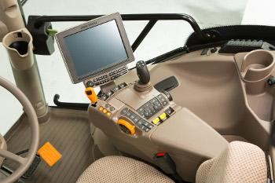
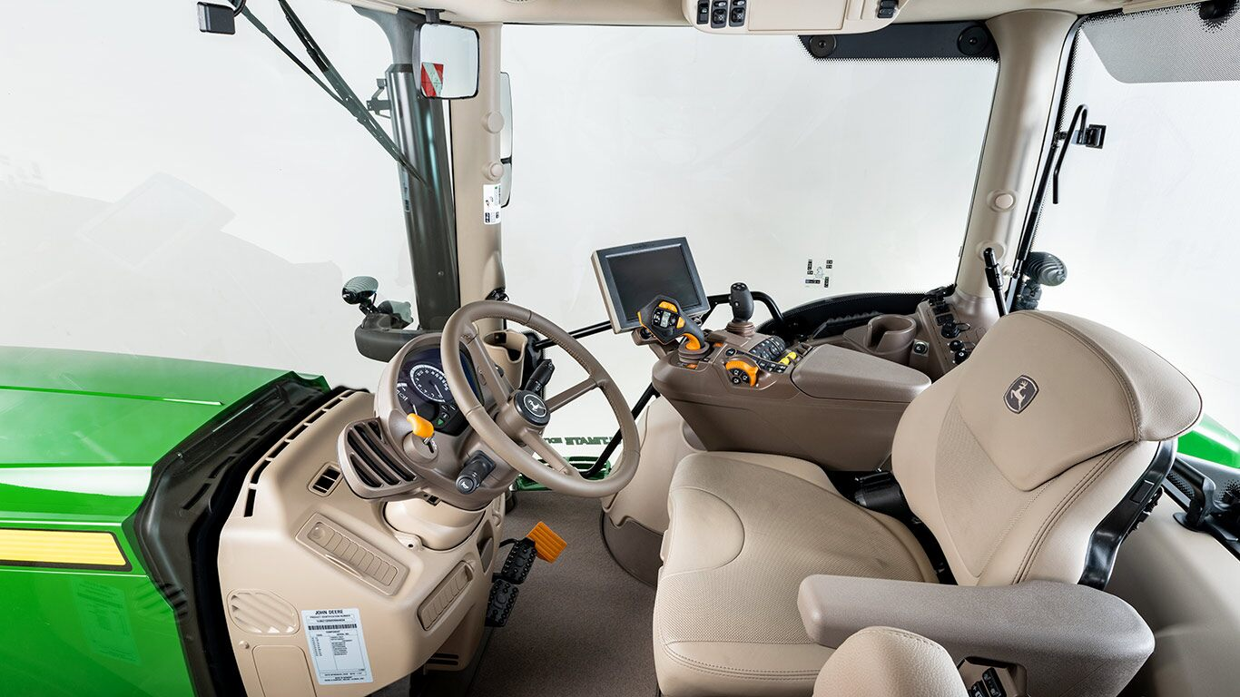

Link utili:
Pagina ufficiale del display sul sito john deere
Vista a 360° degli interni --> Clicca qui
John deere display manual
APP john deere per monitoraggio veicoli e lavori
Link alla pagina del modello su johndeere,it

Bench
Competitor | New Holland | Valtra | JohnDeere | Fendt
Caratteristiche Tecniche | - Interfaccia completa, piena di comandi sulla pulsantiera e di icone sullo schermo - Sostegno unico del monitor con monobraccio regolabile - Guida autonoma - Schermo ampio | - Guida reversibile - Cabine ad alta visibilità - Specchietti sempre presenti | - Possibilità sia di avvisi visivi che sonori grazie alle casse integrate nel display - Supporto rigido | - Manopola al lato del monitor - GPS - Dati mobili per tarsferire informazioni - Raccolta di dati non solo dal trattore, ma anche da attrezzi extra (aratro, seminatrice, ...)
Materiali | - Plastica, con inserti antiscivolo | - Plastiche dure, resistenti | - Elevata resistenza ed affidabilità | - Vetro anti graffio
Caratteristiche Estetiche | - Bianco su celeste in base alla luminosità | - Cambia colore dello schermo si adatta alla luminosità | - Contrasto elevato e luminosità regolabile in due profili (day and night) che si attivano insieme ai fari | - Colori tendenti al bianco, ma con elevati contrasti
Ergonomia | - Posizionato abbastanza in alto anche per essere raggiunto meglio (non piegarsi) dalle mani dell'operatore -No tasti fisici su bordi dello schermo ed icone non particolarmente grandi; si può interagire con esso tramite pulsantiera sul bracciolo dx del guidatore | - Essendo sul bracciolo è sempre sotto controllo e non è troppo ingombrante | - Molti tasti, sopratutto quelli sulle cloche sono piccoli e ravvicinati - L'unica parte ostruita è quella in cui è posizionato lo schermo | - Ampia area vetrata, in tutte le direzioni della cabina - Schermo posizionato a dx (consente di vedere la ruota anteriore dx)
Intuitività | - Warning come notifiche nell'interfaccia visiva - Assistenza standard da parte della casa madre | Funzioni controllo altezza sollevatore, regime giri, presa di forza, velocità, regime motori, cambio gamma - Cruise control | - Interfaccia semplice - Possibilità di integrazione di un sistema di guida assistita in linea retta | - Connessione dell'ecosistema in modo completo e sempre aggiornato - Percorso di apprendimento, ma sistema abbastanza complesso all'inizio
Rapidità d’uso | - APP settare parametri del trattore - Possibilità di osservare la cabina tramite l'utilizzo di VR - APP calcolo di tempo perdita del raccolto ed altre funzioni smart | - Necessità di imparare ad utilizzarlo, è indispensabile conoscere più o meno tutte le funzioni | - Integrazione con l'app proprietaria "Operations Center" che permette il monitoraggio, la condivisione di dati e la richiesta di supporto | - Integrata nell'APP un'area di manutenzione - Tasti personalizzabili, per svolgere una serie di funzioni - Servizi extra per assistenza durante tutto l'anno
Display | - Display 10.4" - Touchscreen e a colori | - Schermo lucido touchscreen - Display 10.1" | - 10'' touchscreen | - 10.4" touchscreen - 2 ingressi video da telecamere - trasmissione dati con USB
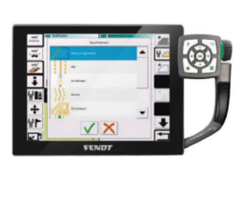
Foto | 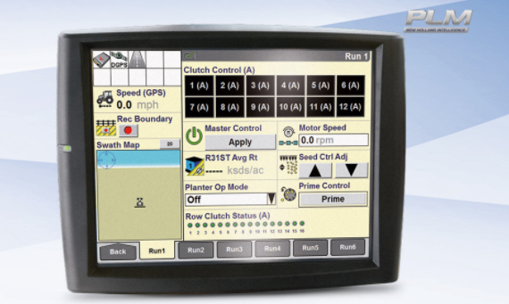 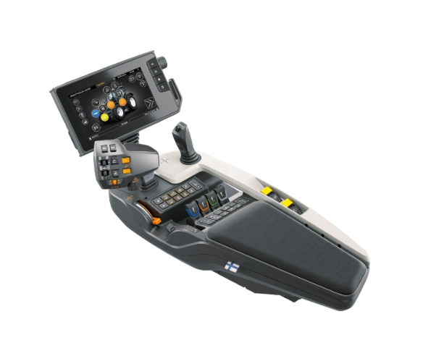 |  | 